Arkusz2
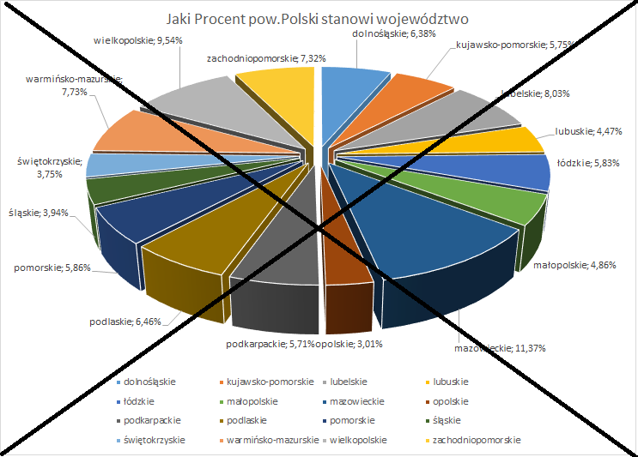
 | województwo | powierzchnia w km2 | Jaki Procent pow.Polski stanowi województwo
 | dolnośląskie | 19,947 | 6.38%
 | kujawsko-pomorskie | 17,972 | 5.75%
 | lubelskie | 25,122 | 8.03%
 | lubuskie | 13,988 | 4.47%
 | łódzkie | 18,219 | 5.83%
 | małopolskie | 15,183 | 4.86%
 | mazowieckie | 35,558 | 11.37%
 | opolskie | 9,412 | 3.01%
 | podkarpackie | 17,846 | 5.71%
 | podlaskie | 20,187 | 6.46%
 | pomorskie | 18,310 | 5.86%
 | śląskie | 12,333 | 3.94%
 | świętokrzyskie | 11,711 | 3.75%
 | warmińsko-mazurskie | 24,173 | 7.73%
 | wielkopolskie | 29,826 | 9.54%
 | zachodniopomorskie | 22,892 | 7.32%
 | RAZEM (pow.Polski) | 312,679 | 100.00%

Najmniejszym województwem jest Opolskie (3,01%) a najwiekszym mazowieckie( 11,37%) pow.Polski

